상품제안서
알약보틀 트라이탄 | 상품코드: S12178

 |  |  |  |  |  |  | 02-713-8555 | www.synergygift.co.kr
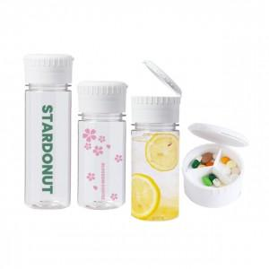

【상세/제작정보】 | <p><span style="font-size: 14pt;">※ 배송비 별도 발생됩니다.</span></p><p><span style="font-size: 14pt;">&nbsp;- 350ml 100개입 5,000원 (vat별도)</span></p><p><span style="font-size: 14pt;">&nbsp;- 500ml 50개입 5,000원</span><span style="font-size: 14pt;">​&nbsp;(vat별도)​</span></p>

【인쇄/포장옵션】 | 실크, 풀칼라 / 포장지포장

【공급단가】 | 수량 | 100~ | 300~ | 500~ | 1,000~ | 3,000~
*VAT별도 | 350ml | 3,100원 | 2,920원 | 2,820원 | 2,690원 | 2,590원
 | 500ml | 3,100원 | 2,920원 | 2,820원 | 2,690원 | 2,590원

【상품 URL】 | https://www.synergygift.co.kr:443/src/goods_detail.php?gdno=18980

